Sheet1
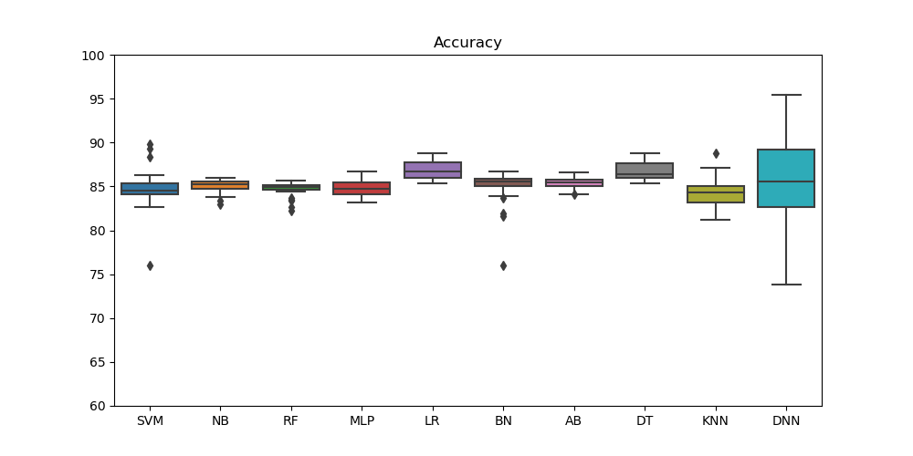
Accuracy |  |  |  |  |  |  |  |  |  |  | F-measure
ID | SVM | NB | RF | MLP | LR | BN | AB | DT | KNN | DNN | SVM | NB | RF | MLP | LR | BN | AB | DT | KNN | DNN
D1 | 75.95 | 85.18 | 84.41 | 85.43 | 85.47 | 84.99 | 85.45 | 86.77 | 81.24 | 75.95 | 0.66 | 0.78 | 0.77 | 0.79 | 0.79 | 0.78 | 0.79 | 0.81 | 0.73 | 0.66
D2 | 83.14 | 85.17 | 85.53 | 86.74 | 88.16 | 84.95 | 85.77 | 88.48 | 85.3 | 90.34 | 0.76 | 0.78 | 0.79 | 0.81 | 0.83 | 0.78 | 0.79 | 0.83 | 0.79 | 0.86
D3 | 82.97 | 84.6 | 84.39 | 85.37 | 87.22 | 81.92 | 85.32 | 85.84 | 82.73 | 82.63 | 0.75 | 0.78 | 0.77 | 0.79 | 0.81 | 0.74 | 0.79 | 0.79 | 0.75 | 0.75
D4 | 83.35 | 85.7 | 85.09 | 83.65 | 87.75 | 85.66 | 85.62 | 85.53 | 83.19 | 84.48 | 0.76 | 0.79 | 0.78 | 0.76 | 0.82 | 0.79 | 0.79 | 0.79 | 0.76 | 0.77
D5 | 82.66 | 84.02 | 83.64 | 85.38 | 87.53 | 85.43 | 84.89 | 86.32 | 84.74 | 79.91 | 0.75 | 0.77 | 0.76 | 0.76 | 0.82 | 0.79 | 0.78 | 0.8 | 0.78 | 0.71
D6 | 83.39 | 85.3 | 85.2 | 83.56 | 85.43 | 86.72 | 85.63 | 86.11 | 83.32 | 87.06 | 0.76 | 0.79 | 0.78 | 0.76 | 0.79 | 0.81 | 0.79 | 0.8 | 0.77 | 0.81
D7 | 84.36 | 85.73 | 85.02 | 85.17 | 86.87 | 85.87 | 85.66 | 86 | 83.14 | 90.12 | 0.77 | 0.79 | 0.78 | 0.78 | 0.81 | 0.79 | 0.79 | 0.8 | 0.76 | 0.85
D8 | 83.31 | 85.46 | 84.68 | 84.1 | 86.69 | 76.03 | 85.01 | 85.65 | 82.56 | 76.03 | 0.75 | 0.79 | 0.78 | 0.77 | 0.81 | 0.66 | 0.78 | 0.79 | 0.75 | 0.66
D9 | 85.39 | 85.78 | 84.65 | 84.05 | 88.15 | 86.09 | 85.48 | 86.7 | 84.16 | 85.78 | 0.76 | 0.79 | 0.78 | 0.77 | 0.83 | 0.8 | 0.79 | 0.81 | 0.77 | 0.79
D10 | 84.11 | 84.5 | 85.09 | 84.46 | 87.32 | 86.12 | 85.47 | 86.76 | 88.8 | 88.8 | 0.77 | 0.77 | 0.78 | 0.77 | 0.81 | 0.8 | 0.79 | 0.81 | 0.84 | 0.84
D11 | 84.28 | 85.21 | 85.15 | 85.74 | 85.91 | 86.69 | 84.2 | 85.99 | 84.62 | 85.99 | 0.77 | 0.79 | 0.78 | 0.79 | 0.79 | 0.81 | 0.77 | 0.8 | 0.78 | 0.8
D12 | 84.52 | 84.93 | 84.58 | 84.31 | 88.07 | 81.56 | 86.14 | 87.93 | 82.88 | 87.1 | 0.78 | 0.78 | 0.78 | 0.77 | 0.83 | 0.73 | 0.8 | 0.82 | 0.76 | 0.81
D13 | 85.35 | 85.63 | 85 | 85.61 | 88.82 | 85.39 | 85.51 | 88.76 | 85.1 | 95.43 | 0.79 | 0.79 | 0.78 | 0.79 | 0.84 | 0.79 | 0.79 | 0.84 | 0.78 | 0.93
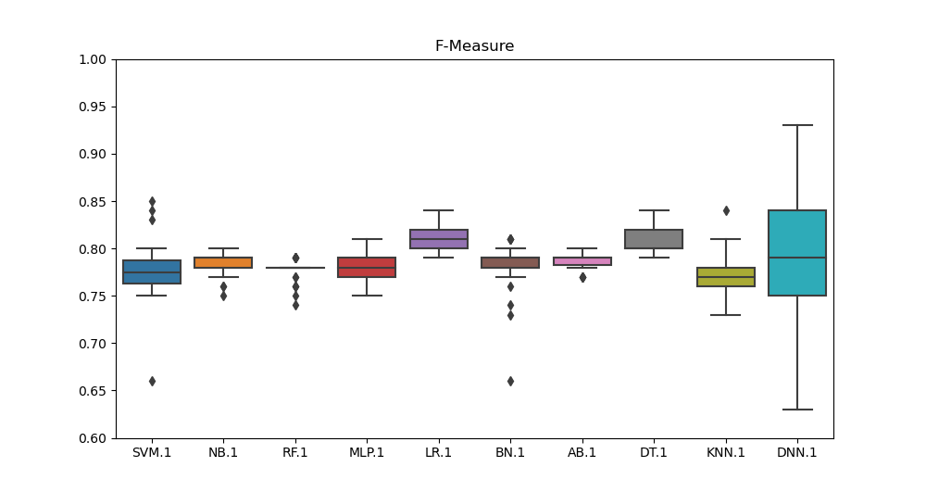
D14 | 85.7 | 84.71 | 85.67 | 84.66 | 87.92 | 85.72 | 85.95 | 88.03 | 85.4 | 90.23 | 0.79 | 0.78 | 0.79 | 0.78 | 0.82 | 0.79 | 0.8 | 0.82 | 0.79 | 0.86
D15 | 85.64 | 83.42 | 85.08 | 84.67 | 85.91 | 83.87 | 84.65 | 85.39 | 85.28 | 84.79 | 0.79 | 0.76 | 0.78 | 0.78 | 0.79 | 0.77 | 0.78 | 0.79 | 0.79 | 0.78
D16 | 86.24 | 84.74 | 85.12 | 84.7 | 87.75 | 86.74 | 84.89 | 86.06 | 85.05 | 95.19 | 0.8 | 0.78 | 0.78 | 0.78 | 0.82 | 0.81 | 0.78 | 0.8 | 0.78 | 0.93
D17 | 86.14 | 85.12 | 85.17 | 83.73 | 85.98 | 84.97 | 84.52 | 86.62 | 84 | 84.52 | 0.8 | 0.78 | 0.78 | 0.76 | 0.8 | 0.78 | 0.77 | 0.8 | 0.77 | 0.77
D18 | 89.27 | 85.43 | 84.83 | 85.76 | 87.92 | 85.54 | 86.03 | 87.6 | 85.42 | 89.27 | 0.84 | 0.79 | 0.78 | 0.79 | 0.82 | 0.79 | 0.8 | 0.82 | 0.79 | 0.84
D19 | 89.8 | 85.98 | 84.87 | 84.94 | 86.5 | 85.91 | 86.55 | 86.14 | 82.75 | 90.33 | 0.85 | 0.8 | 0.78 | 0.78 | 0.8 | 0.79 | 0.8 | 0.8 | 0.75 | 0.86
D20 | 88.37 | 84.79 | 83.35 | 85.61 | 86.31 | 86.65 | 85.51 | 87.69 | 83.08 | 85.53 | 0.83 | 0.78 | 0.76 | 0.79 | 0.8 | 0.81 | 0.79 | 0.82 | 0.75 | 0.79
D21 | 84.73 | 83.79 | 84.62 | 83.12 | 86.05 | 85.93 | 84.15 | 85.56 | 84.59 | 73.78 | 0.78 | 0.76 | 0.78 | 0.76 | 0.8 | 0.8 | 0.77 | 0.79 | 0.78 | 0.63
D22 | 84.31 | 85.57 | 82.64 | 85.63 | 85.37 | 85.41 | 85.4 | 85.43 | 84.52 | 82.64 | 0.77 | 0.79 | 0.75 | 0.79 | 0.79 | 0.79 | 0.79 | 0.79 | 0.78 | 0.75
D23 | 84.51 | 85.23 | 84.9 | 85.19 | 87.35 | 85.03 | 85.42 | 88.11 | 84.54 | 85.53 | 0.78 | 0.79 | 0.78 | 0.78 | 0.82 | 0.78 | 0.79 | 0.83 | 0.78 | 0.79
D24 | 84.14 | 84.93 | 82.26 | 84.49 | 86.32 | 85.72 | 85.48 | 87.47 | 82.71 | 81.88 | 0.77 | 0.78 | 0.74 | 0.77 | 0.8 | 0.79 | 0.79 | 0.82 | 0.76 | 0.74
D25 | 84.97 | 85.73 | 85.5 | 84.35 | 86.1 | 85.76 | 85.67 | 87.97 | 83.94 | 90.82 | 0.78 | 0.79 | 0.79 | 0.77 | 0.8 | 0.79 | 0.79 | 0.82 | 0.77 | 0.86
D26 | 84.77 | 85.6 | 84.57 | 83.14 | 88.35 | 85.54 | 84.08 | 87.72 | 85.19 | 83.14 | 0.78 | 0.79 | 0.78 | 0.75 | 0.83 | 0.79 | 0.77 | 0.82 | 0.78 | 0.75
D27 | 84.15 | 82.97 | 85.43 | 83.93 | 85.83 | 85.62 | 85.43 | 85.92 | 84.19 | 78.6 | 0.77 | 0.75 | 0.79 | 0.77 | 0.79 | 0.79 | 0.79 | 0.79 | 0.77 | 0.69
D28 | 84.58 | 85.75 | 85.31 | 85.73 | 86.56 | 83.64 | 85.9 | 86.53 | 84.48 | 88.82 | 0.78 | 0.79 | 0.79 | 0.79 | 0.8 | 0.76 | 0.79 | 0.8 | 0.77 | 0.84
D29 | 84.65 | 85.24 | 85.06 | 84.77 | 85.96 | 85.88 | 85.75 | 86.11 | 87.15 | 85.5 | 0.78 | 0.79 | 0.78 | 0.78 | 0.8 | 0.79 | 0.79 | 0.8 | 0.81 | 0.79
D30 | 84.51 | 85.45 | 83.51 | 83.97 | 86.66 | 85.42 | 85.83 | 85.97 | 83.31 | 82.75 | 0.77 | 0.79 | 0.76 | 0.77 | 0.81 | 0.79 | 0.79 | 0.8 | 0.77 | 0.75

